Prijavni obrazac
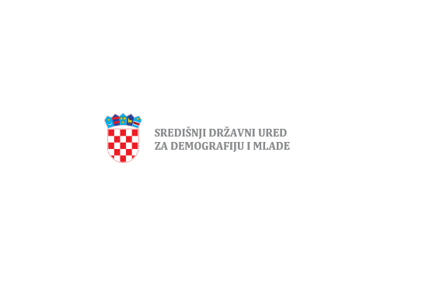

 |  |  | GRAD BJELOVAR

Prijavni obrazac za Javni poziv

 |  | J A V N I P O Z I V

mladim obiteljima i mladima za dostavu prijava za sufinanciranje troškova stanovanja sukladno odredbama Pilot projekta javni poziv jedinicama lokalne samouprave za financijsku potporu usmjerenu na sufinanciranje troškova stanovanja mladim obiteljima i mladima u 2023. godini

1. Podaci o podnositelju prijave

Ime i prezime

Ulica i kućni broj

Općina/grad

Poštanski broj

OIB

Broj telefona

Broj mobitela

E-pošta

 | Za provedbu javnog poziva mladim obiteljima i mladima za dostavu prijava za sufinanciranje troškova stanovanja sukladno odredbama Pilot projekta javni poziv jedinicama lokalne samouprave za financijsku potporu usmjerenu na sufinanciranje troškova stanovanja mladim obiteljima i mladima u 2023. godini osigurana je financijska potpora od strane Središnjeg državnog ureda za demografiju i mlade

Zaokružiti dokumentaciju koja se prilaže uz prijavu na Javni poziv | 1. preslik osobne iskaznice podnositelja i bračnog/izvanbračnog druga (ako je primjenjivo) 2. prijavni obrazac podnositelja zahtjeva - ispunjen ručno ili na računalu uz obvezan vlastoručni potpis 2. izjava o izvanbračnoj zajednici ovjerena kod javnog bilježnika (ako je primjenjivo) 3. izjava kojom podnositelj potvrđuje da nije u bračnoj, odnosno izvanbračnoj zajednici (ako je primjenjivo) - ispunjena ručno ili na računalu uz obvezan vlastoručni potpis 4. izjava kojom podnositelj i bračni/izvanbračni drug (ako je primjenjivo) potvrđuju da nemaju u vlasništvu/suvlasništvu stan, kuću ili drugu nekretninu - ispunjena ručno ili na računalu uz obvezan vlastoručni potpis 5. potvrda zemljišnoknjižnog odjela kojom se potvrđuje da podnositelj i bračni/izvanbračni drug (ako je primjenjivo) nemaju u vlasništvu/suvlasništvu stan, kuću ili drugu nekretninu 6. izjava kojom podnositelj i bračni/izvanbračni drug (ako je primjenjivo) potvrđuju da im nije izrečena mjera obiteljsko-pravne zaštite - ispunjena ručno ili na računalu uz obvezan vlastoručni potpis 7. potvrda Hrvatskog zavoda za socijalni rad područni ured Bjelovar kojom se potvrđuje da podnositelju i bračnom/izvanbračnom drugu (ako je primjenjivo) nije izrečena mjera obiteljsko-pravne zaštite 8. dokaz o radnom iskustvu, odnosno elektronički zapis ili potvrdu o podacima evidentiranim u matičnoj evidenciji Hrvatskog zavoda za mirovinsko osiguranje iz kojih je razvidan poslodavac, trajanje staža osiguranja, stvarna i potrebna stručna sprema (neće se priznati dostava Potvrda o stažu i plaći, s obzirom da ista ne sadrži potrebne podatke) – za podnositelja i bračnog/izvanbračnog druga (ako je primjenjivo) 9. rodni listovi za djecu (ako je primjenjivo) 10. izvadak iz matice vjenčanih (ne stariji od 3 mjeseca, ako je primjenjivo) 1

Datum ispunjavanja prijave

Potpis podnositelja prijave

 | Sve uključene strane obvezuju se na zaštitu osobnih podataka koji se prikupljaju i obrađuju u svrhu izvršavanja ovog Javnog poziva i budućih ugovora te da će s istima postupati u skladu sa Općom uredbom o zaštiti osobnih podataka EU 2016/679 (GDPR) i Zakonom o provedbi Opće uredbe o zaštiti osobnih podataka (NN 42/18) odnosno drugim primjenjivim propisima.

